Sheet1
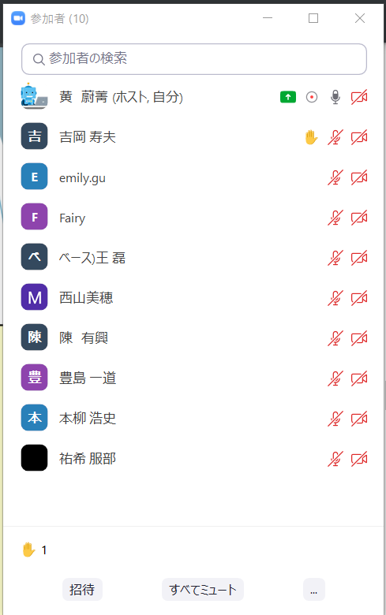
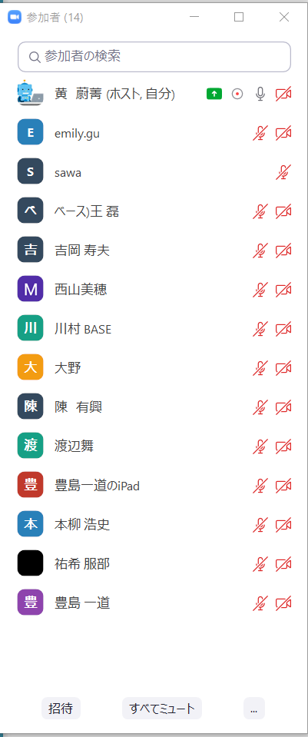
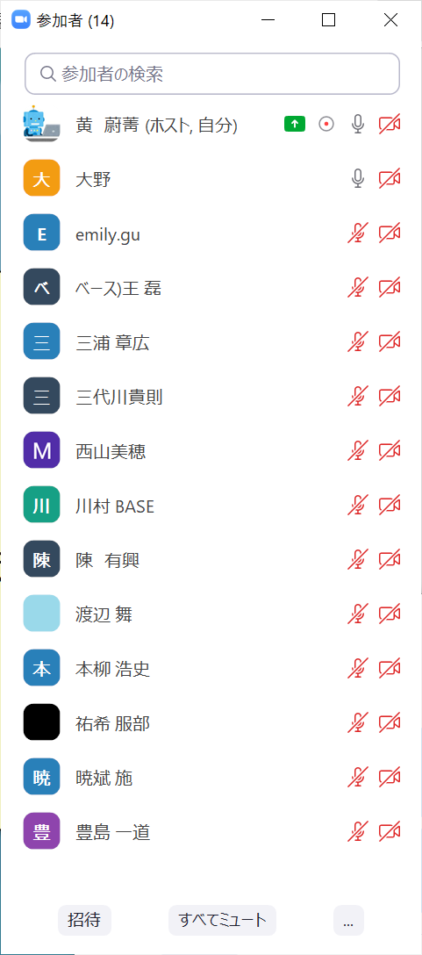
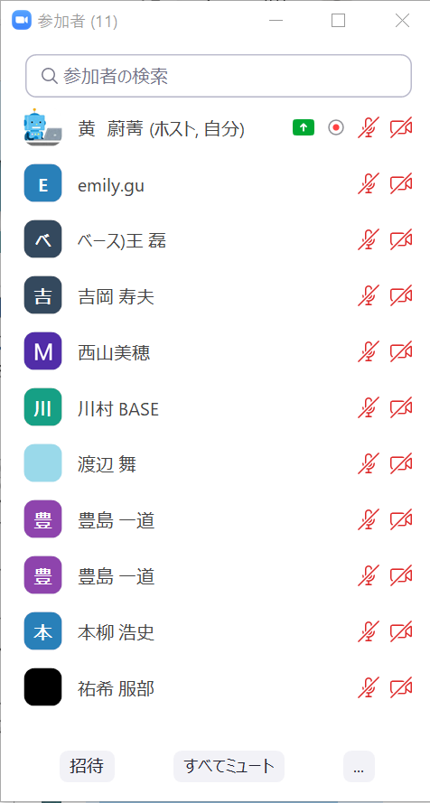
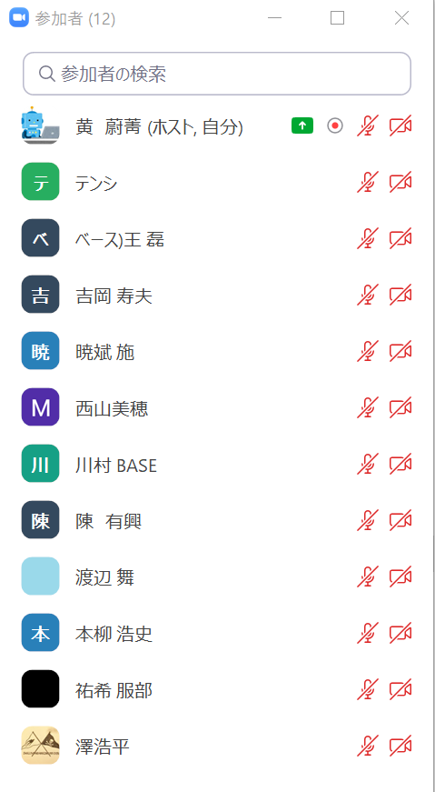
名前 | メールアドレス | 備考
楊 徳泉 | yangdequan@basenet.co.jp
金 星 | jinxing@basenet.co.jp
石井 愛 | m_ishii@basenet.co.jp | 1回目のみ参加
西村 潤二 | j_nishimura@basenet.co.jp | 1回目のみ参加
崔 松一 | cuisongyi@basenet.co.jp
陳 有興 | chenyouxing@basenet.co.jp
劉 芳芳 | liufangfang@basenet.co.jp
王 磊 | wanglei@basenet.co.jp
施 暁斌 | shixiaobin@basenet.co.jp
奥野 |  | NRIお客様
吉岡 |  | NRIお客様
本柳 |  | NRIお客様
豊島 |  | NRIお客様
武田 |  | NRIお客様
西山 |  | 大野さんチーム
川村 |  | 大野さんチーム
渡辺 |  | 大野さんチーム
服部 |  | 大野さんチーム
大野 |  | 大野さんチーム
澤 |  | 大野さんチーム
水野 絢葵 | mizuno@basenet.co.jp | 1回目のみ参加
蒋 本玲 | jiangbenling@basenet.co.jp

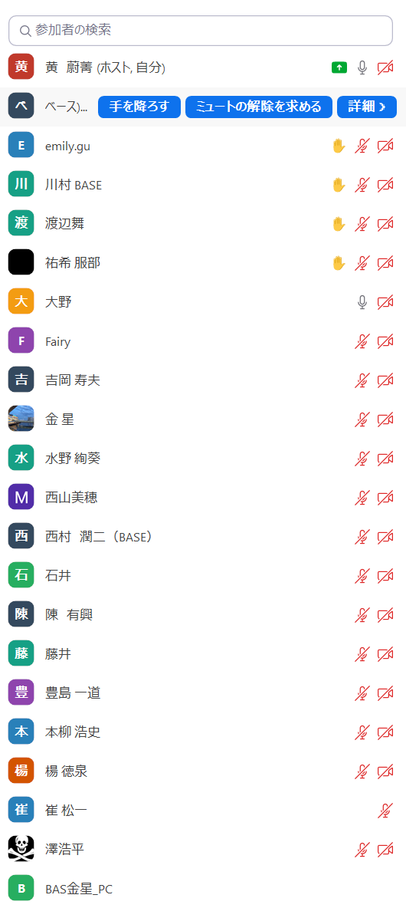
1
 |  |  | 2

